Пример кофейня
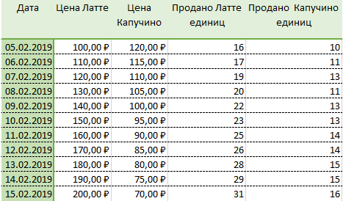
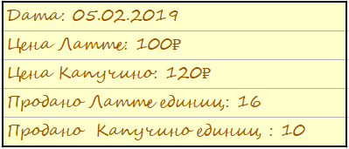
Запись о продажах | Вариант с таблицей

Сравнение
Название табличного процессора | Лицензия | Операционная система | Особенности и преимущества | Недостатки | Когда оптимально использовать?
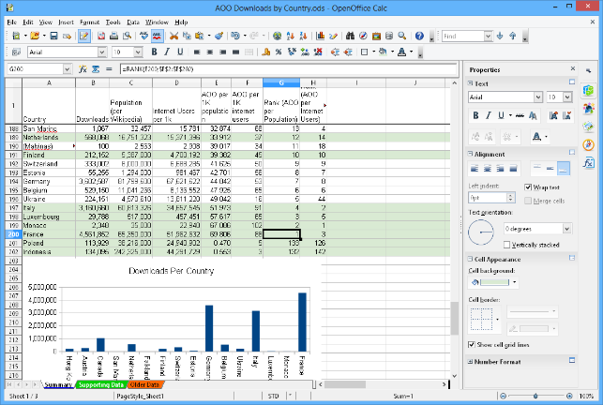 Apache OpenOffice Calc | Свободная лицензия Apache-2.0 | Windows | ü Используемый по умолчанию формат файла – OpenDocument Format (ODF); | LМогут возникать проблемы с корректным отображением файлов распространенного формата .xlsx; | Если нужен довольно широкий функционал для математических расчетов с возможностью бесплатного использования или если используется операционная система Linux.
 |  | macOS | ü Наличие инструментов для анализа данных; | LНе поддерживает язык макропрограммирования VBA для создания макросов. Макрос - программный алгоритм действий, записанный пользователем, который часто используется для автоматизации рутинных действий;
 |  | Linux | ü Поддержка многопользовательского доступа к таблицам (совместного редактирования данных); | LМеньшее количество готовых шаблонов, чем, например, в MS Excel;
 |  | BSD | ü Возможность установки загружаемых надстроек. | LТребуется установка Java virtual machine для «полной функциональности» - виртуальная машина Java, ключевой компонент платформы Java. Она необходима для функционирования компонентов работы с базами данных и интерактивных встроенных функций (мастер проектов (project wizard) и другие)
 |  | Unix
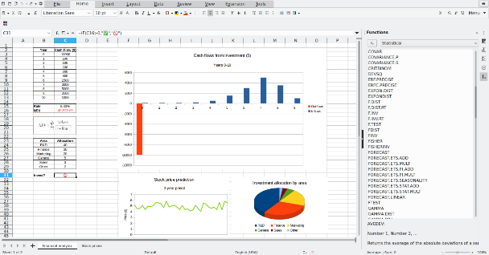 LibreOffice Calc | Свободная лицензия Mozilla Public Products (MPL-2.0) | Windows | ü Ответвление табличного процессора OpenOffice Calc; | LМогут возникать проблемы с корректным отображением файлов распространенного формата .xlsx; | Если нужен довольно широкий функционал для математических расчетов с возможностью бесплатного использования или если используется операционная система Linux.
 |  | macOS | ü Используемый по умолчанию формат файла – OpenDocument Format (ODF); | LНе поддерживает язык макропрограммирования VBA;
 |  | Linux | ü Наличие инструментов для анализа данных; | LМеньшее количество готовых шаблонов, чем, например, в MS Excel.
 |  | BSD | ü Поддержка многопользовательского доступа к таблицам (совместного редактирования данных);
 |  | Unix | ü Возможность установки загружаемых надстроек;
 |  |  | ü Входит в пакет LibreOffice, который предустановлен на многих дистрибутивах Linux.
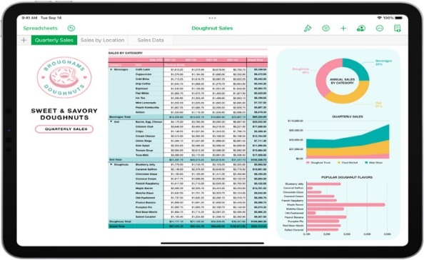 Numbers | Проприетарное ПО – несвободная лицензия. Поставляется в составе офиса iWork для macOS | macOS | ü Используемый по умолчанию формат файла – .numbers | LНативное приложение платформы macOS и не совместимо с другими операционными системами (без эмуляции – например, с помощью виртуальной машины); | Подойдет для пользователей macOS и iOS, оптимален для создания красивой и корректной визуализации данных.
 |  | iOS | ü Развитый функционал для создания корректной и красивой визуализации; | LМогут возникать проблемы с корректным отображением наиболее распространенного формата .xlsx;
 |  |  | ü Возможность предпросмотра печати и редактирования прямо в этом режиме. | LНе такой широкий функционал для анализа данных, как, например у Excel или LibreOffice Calc.

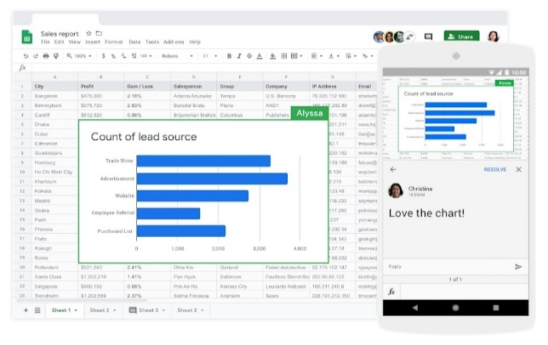 Google Таблицы | Проприетарное ПО. Является частью облачного офиса Google Documents | Веб-приложение, | ü Возможность одновременной работы в режиме реального времени для нескольких пользователей. | LСильно упрощенный функционал для анализа данных, по сравнению, например, с MS Excel или LibreOffice Calc; | Оптимален для создания таблиц, которыми смогут оперативно пользоваться несколько людей с различных устройств в режиме онлайн
 |  | Поддерживается в браузерах: | ü Благодаря хранению таблиц в облачном хранилище, имеется возможность доступа к ним с любого устройства и в любое время - при наличии прав доступа; | LДополнительный функционал открывается только при использовании в составе Google Workspace – сервис Google с дополнительным функционалом для решения бизнес-задач (является платным, на базе подписки)
 |  | Google Chrome | ü Сохранение истории редактирования ан серверах Google с возможностью просмотра и восстановления;
 |  | Microsoft Edge
 |  | Mozilla Firefox
 |  | Internet Explorer
 |  | Apple Safari
 |  | Android,
 |  | iOS
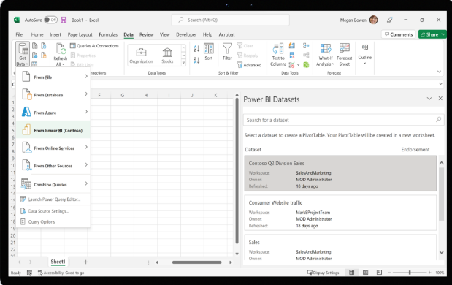 Microsoft Excel | Пробная версия (с ограничениями по функционалу или платная (Trialware/ Commercial software). Входит в состав пакета MS Office. | Windows, | ü Высокая распространенность; | LОтсутствие средств проверки целостности данных – если данных много, и кто-то некорректно удалит или изменит их часть – это может быть замечено далеко не сразу; | Если используете операционную систему Windows или Вам нужен многофункциональный и универсальный инструмент для решения задач, связанных с данными
 |  | macOS, | ü Мощный функционал для анализа данных, различных расчетов, наличие функций экспресс-анализа, автосуммы и др.; | LОтсутствует возможность сохранения истории изменений – если кто-то удалит, скопирует или внесет данные, нет логов – «журнала действий» - чтобы отследить кто именно это сделал;
 |  | Android, | ü Возможность установки загружаемых надстроек; | LНизкая производительность при работе с очень большими массивами данных (50-100 тысяч строк), таблица может начать работать с задержками;
 |  | iOS | ü Возможность написания и выполнения макропрограмм на языке VBA;

